Formulaire Jury Doctorat
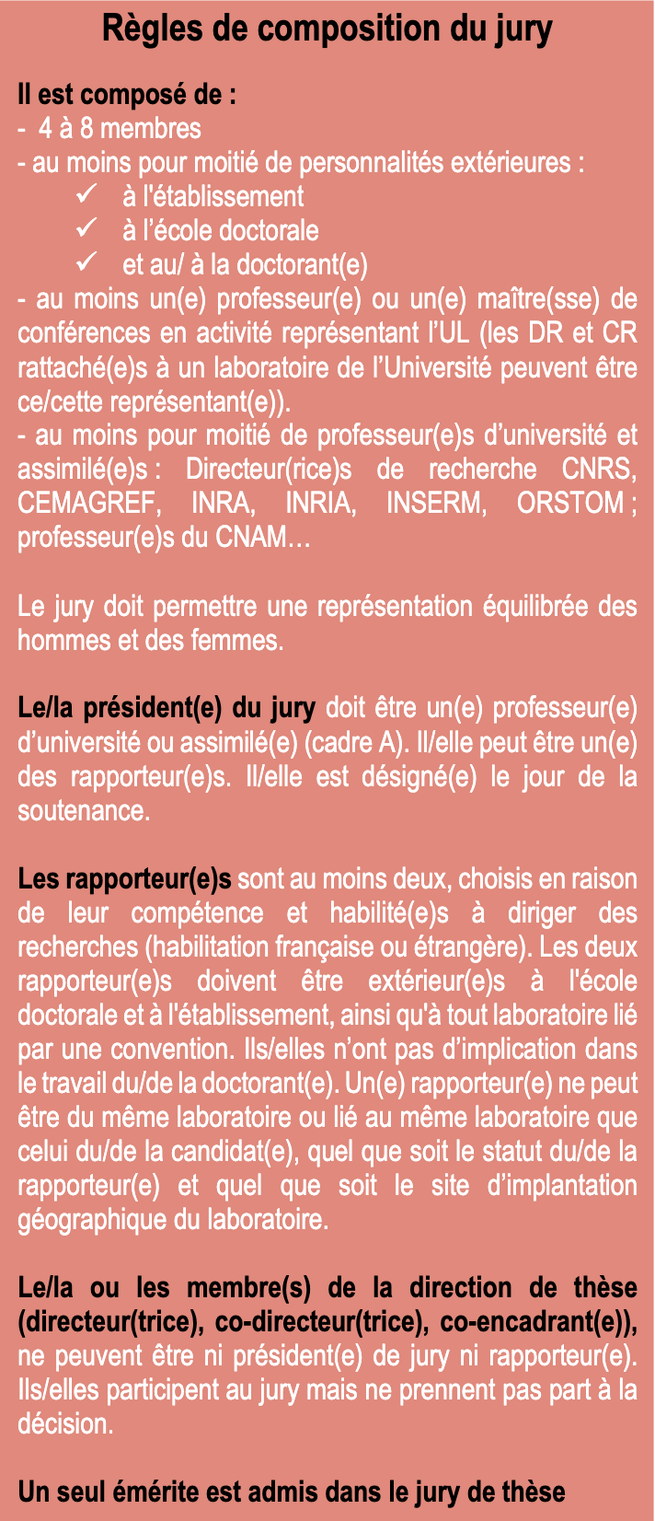
ED IAEM |  | Commission de Mention Automatique
PROPOSITION DE JURY DE DOCTORAT

DOCTORANT
 | NOM
 | PRENOM
 | Adresse mail
 | Date début de thèse
 | Laboratoire

 | Titre de la Thèse

 | Soutenance confidentielle
 | Soutenance en Visio

 | Date Prévisionnelle de Soutenance

JURY
Rapporteur 1 (Obligatoire)
 | NOM
 | PRENOM
 | Adresse mail
 | Profession
 | Université / Employeur
 | Section CNU

Rapporteur 2 (Obligatoire)
 | NOM
 | PRENOM
 | Adresse mail
 | Profession
 | Université / Employeur
 | Section CNU

Examinateur 1 (Obligatoire)
 | NOM
 | PRENOM
 | Adresse mail
 | Profession
 | Université / Employeur
 | Section CNU

Examinateur 2 (Obligatoire)
 | NOM
 | PRENOM
 | Adresse mail
 | Profession
 | Université / Employeur
 | Section CNU

Examinateur 3 (si besoin)
 | NOM
 | PRENOM
 | Adresse mail
 | Profession
 | Université / Employeur
 | Section CNU

Examinateur 4 (si besoin)
 | NOM
 | PRENOM
 | Adresse mail
 | Profession
 | Université / Employeur
 | Section CNU

Directeur de Thèse
 | NOM
 | PRENOM
 | Adresse mail
 | Profession
 | Université / Employeur
 | Section CNU

Co-Directeur / Co-encadrant de Thèse
 | NOM
 | PRENOM
 | Adresse mail
 | Profession
 | Université / Employeur
 | Section CNU

Co-Directeur / Co-encadrant de Thèse
 | NOM
 | PRENOM
 | Adresse mail
 | Profession
 | Université / Employeur
 | Section CNU

Invité 1
 | NOM
 | PRENOM
 | Adresse mail
 | Profession
 | Université / Employeur
 | Section CNU

Invité 2
 | NOM
 | PRENOM
 | Adresse mail
 | Profession
 | Université / Employeur
 | Section CNU

